Лист1
Используя инструмент "Поиск решения", найдите минимум функции |  |  |  | F(X)=2x1​+x2​ | при ограничениях
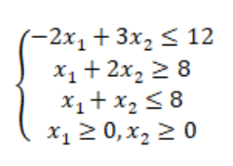

 |  | Ответ: | 4

x1 | 0
x2 | 4

F(X) | 4
 | 0
x1+2x2 | 8
x1+x2 | 4
-2x1+3x2 | 12

